Úvod
 |  | Kolejne >

 | Konfigurator zaślepek
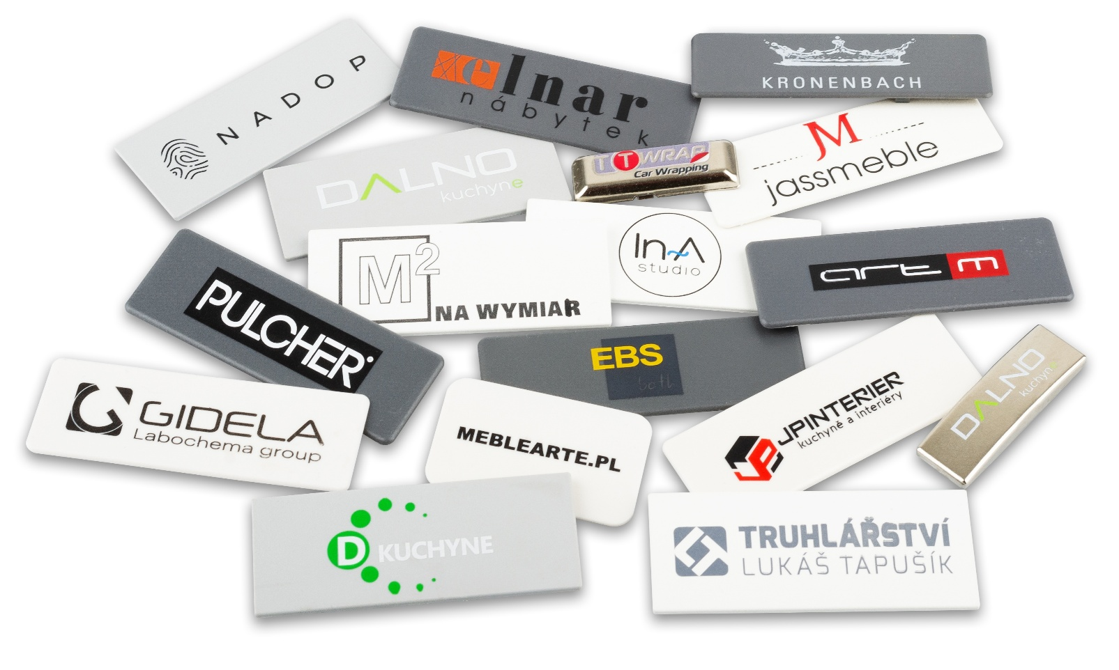

Wersja 1.05

Config
 |  |  |  |  | Wstęp

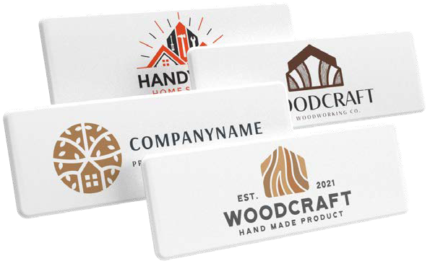
 | Marka zaślepki
 | Zaślepka na
 | Kod i nazwa zaślepki |  |  | #N/A
#N/A
 | Ilość (min. 50 szt.) |  | szt.
 | Liczba kolorów logo (1–4)
 | Wypełnij kolory według wzornika Pantone

 | Całkowita cena zaślepek z nadrukiem | FALSE | zl.
 | Cena za jedna zaślepkę z nadrukiem | #DIV/0! | zl.

 | Powyższa cena jest ostateczna, nie można zastosować żadnych rabatów. Podane ceny są bez VAT!

 | Do zamówienia należy dołączyć plik z logo w formacie wektorowym oraz kolory według wzornika Pantone.
 |  |  |  |  | < Powrót
 | Wypełnione zamówienie wyślij na adres: zamowienia@demos-trade.com

